Cheptels
Agreste-Recensements agricoles 2010 et 2020

 | Nombre d'exploitations ayant des caprins* |  |  | Nombre de caprins
Taille cheptels de caprins | 2010 | 2020 | Taille cheptels de caprins | 2010 | 2020
moins de 50 | -268 | -159 | moins de 50 | 3689 | 2302
de 50 à 99 | -129 | -75 | de 50 à 99 | 9500 | 5445
de 100 à 199 | -225 | -140 | de 100 à 199 | 32615 | 20829
de 200 à 299 | -148 | -115 | de 200 à 299 | 36449 | 28044
300 ou plus | -151 | -159 | 300 ou plus | 70738 | 78785
Total | -921 | -648 | Total | 152,991 | 135,405
*Le signe négatif est ajouté pour la réalisation du graphique

Nombre de caprins

Exploitations et effectifs
 |  |  | Agreste-Recensements agricoles 2010 et 2020
GEO | CHEPTEL | NB_EXPLOIT_RA20
DEP18 | a-[1-50[ | 34 |  | Nombre d'exploitations ayant des caprins* |  |  | Nombre de caprins
DEP18 | b-[50-100[ | 17 |  | 2010 | 2020 |  | 2010 | 2020
DEP18 | c-[100-200[ | 45 | CHER | -230 | -153 | CHER | 34637 | 29359
DEP18 | d-[200-300[ | 28 | EURE-ET-LOIR | -25 | -25 | EURE-ET-LOIR | 1038 | 1075
DEP18 | e-[300-[ | 29 | INDRE | -306 | -196 | INDRE | 49768 | 43189
DEP28 | a-[1-50[ | 18 | INDRE-ET-LOIRE | -209 | -160 | INDRE-ET-LOIRE | 47240 | 43490
DEP28 | b-[50-100[ | 3 | LOIR-ET-CHER | -87 | -66 | LOIR-ET-CHER | 13239 | 12909
DEP28 | c-[100-200[ | 3 | LOIRET | -64 | -48 | LOIRET | 7069 | 5383
DEP28 | d-[200-300[ | 1 | *Le signe négatif est ajouté pour la réalisation du graphique
DEP28 | e-[300-[ | 0
DEP36 | a-[1-50[ | 40
Nombre d'exploitations ayant des caprins en Centre-Val de Loire
Effectifs de caprins en Centre-Val de Loire
DEP36 | b-[50-100[ | 20
DEP36 | c-[100-200[ | 42
DEP36 | d-[200-300[ | 39
DEP36 | e-[300-[ | 55
DEP37 | a-[1-50[ | 29
DEP37 | b-[50-100[ | 10
DEP37 | c-[100-200[ | 33
DEP37 | d-[200-300[ | 31
DEP37 | e-[300-[ | 57
DEP41 | a-[1-50[ | 19
DEP41 | b-[50-100[ | 10
DEP41 | c-[100-200[ | 13
DEP41 | d-[200-300[ | 13
DEP41 | e-[300-[ | 11
DEP45 | a-[1-50[ | 19
DEP45 | b-[50-100[ | 15
DEP45 | c-[100-200[ | 4
DEP45 | d-[200-300[ | 3
DEP45 | e-[300-[ | 7
 |  | 648

OTEX
Agreste-Recensements agricoles 2010 et 2020

Exploitations ayant des caprins en Centre-Val de Loire
 | Nombre exploitations | Part d'exploitations (%) | Nombre exploitations | Part d'exploitations (%) | Nombre de caprins | Part de caprins (%) | Nombre de caprins | Part de caprins (%)
OTEX | 2010 | 2010 | 2020 | 2020 | 2010 | 2010 | 2020 | 2020
Ovins et autres herbivores | 544 | 59 | 453 | 70 | 114,667 | 75 | 109,859 | 81
Polyculture, polyélevage | 240 | 26 | 126 | 19 | 32,486 | 21 | 22,228 | 16
Bovins | 73 | 8 | 25 | 4 | 3,050 | 2 | 1,764 | 1
Grandes cultures | 49 | 5 | 33 | 5 | 1,757 | 1 | 1,368 | 1
Autre | 15 | 2 | 11 | 2 | 1,031 | 1 | 186 | 0
Total | 921 | 100 | 648 | 100 | 152,991 | 100 | 135,405 | 100
Répartition des effectifs caprins par OTEX en Centre-Val de Loire
 | Ovins et autres herbivores | Polyculture, polyélevage | Bovins | Grandes cultures | Autre
2010 | 75 | 21 | 2 | 1 | 1
2020 | 81 | 16 | 1 | 1 | 0
Répartition des exploitations ayant des caprins par OTEX en Centre-Val de Loire
 | Ovins et autres herbivores | Polyculture, polyélevage | Bovins | Grandes cultures | Autre
2010 | 59 | 26 | 8 | 5 | 2
2020 | 70 | 19 | 4 | 5 | 2

Statut juridique
Agreste-Recensements agricoles 2010 et 2020

Répartition des exploitations en Centre-Val de Loire par statut juridique
 | Exploitations ayant des caprins |  |  |  | Toutes exploitations
 | 2010 |  | 2020 |  | 2010 |  | 2020
 | Nombre | % | Nombre | % | Nombre | % | Nombre | %
Exploitant individuel | 539 | 59 | 311 | 48 | 15,929 | 64 | 10,500 | 53
EARL | 227 | 25 | 181 | 28 | 5,452 | 22 | 5,261 | 26
GAEC | 105 | 11 | 109 | 17 | 1,244 | 5 | 1,083 | 5
Autres statuts | 50 | 5 | 47 | 7 | 2,456 | 10 | 3,075 | 15
Total | 921 | 100 | 648 | 100 | 25,081 | 100 | 19,919 | 100

Répartition des exploitations selon leur statut juridique
 | Exploitant individuel | EARL | GAEC | Autres statuts
% | 59 | 25 | 11 | 5
% | 48 | 28 | 17 | 7
% | 64 | 22 | 5 | 10
% | 53 | 26 | 5 | 15

Main d'oeuvre
Agreste-Recensements agricoles 2010 et 2020

Main d'oeuvre des exploitations ayant des caprins en Centre-Val de Loire
 | Personnes |  | Équivalents temps plein
 | 2010 | 2020 | 2010 | 2020
Chefs et coexploitants | 1,327 | 971 | 1,216 | 917
Main d'œuvre familiale | 455 | 272 | 247 | 188
Salariés permanents | 452 | 503 | 358 | 414
Saisonniers et salariés occasionnels | 579 | 338 | 59 | 52
Total | 2,813 | 2,084 | 1,881 | 1,573

Répartition et évolution de la main-d’œuvre en Centre-Val de Loire dans les exploitations ayant des caprins

Formation
Agreste-Recensements agricoles 2010 et 2020

Niveau de formation des exploitant(e)s ayant des caprins en Centre-Val de Loire
 | 2020 |  |  | 2010
 | Hommes | Femmes | Total | Hommes | Femmes | Total
Études supérieures agricoles | 131 | 58 | 189 | 75 | 22 | 97
Études supérieures non agricoles | 24 | 50 | 74 | 35 | 37 | 72
Études secondaires longues agricoles | 173 | 80 | 253 | 159 | 49 | 208
Études secondaires longues non agricoles | 35 | 30 | 65 | 86 | 72 | 158
Études secondaires courtes agricoles | 196 | 46 | 242 | 319 | 94 | 413
Études secondaires courtes non agricoles | 27 | 39 | 66 | 70 | 68 | 138
Primaire ou sans scolarisation | 40 | 42 | 82 | 91 | 150 | 241
Total tous niveaux | 626 | 345 | 971 | 835 | 492 | 1327

Répartition des exploitant(e)s ayant des caprins par niveau de formation et par sexe en Centre-Val de Loire
 | Hommes en 2020 | Femmes en 2020 | Total en 2020 | Hommes en 2010 | Femmes en 2010 | Total en 2010
Études supérieures agricoles | 21% | 17% | 19% | 9% | 4% | 7%
Études supérieures non agricoles | 4% | 14% | 8% | 4% | 8% | 5%
Études secondaires longues agricoles | 28% | 23% | 26% | 19% | 10% | 16%
Études secondaires longues non agricoles | 6% | 9% | 7% | 10% | 15% | 12%
Études secondaires courtes agricoles | 31% | 13% | 25% | 38% | 19% | 31%
Études secondaires courtes non agricoles | 4% | 11% | 7% | 8% | 14% | 10%
Primaire ou sans scolarisation | 6% | 12% | 8% | 11% | 30% | 18%
Total tous niveaux | 100% | 100% | 100% | 100% | 100% | 100%

Age
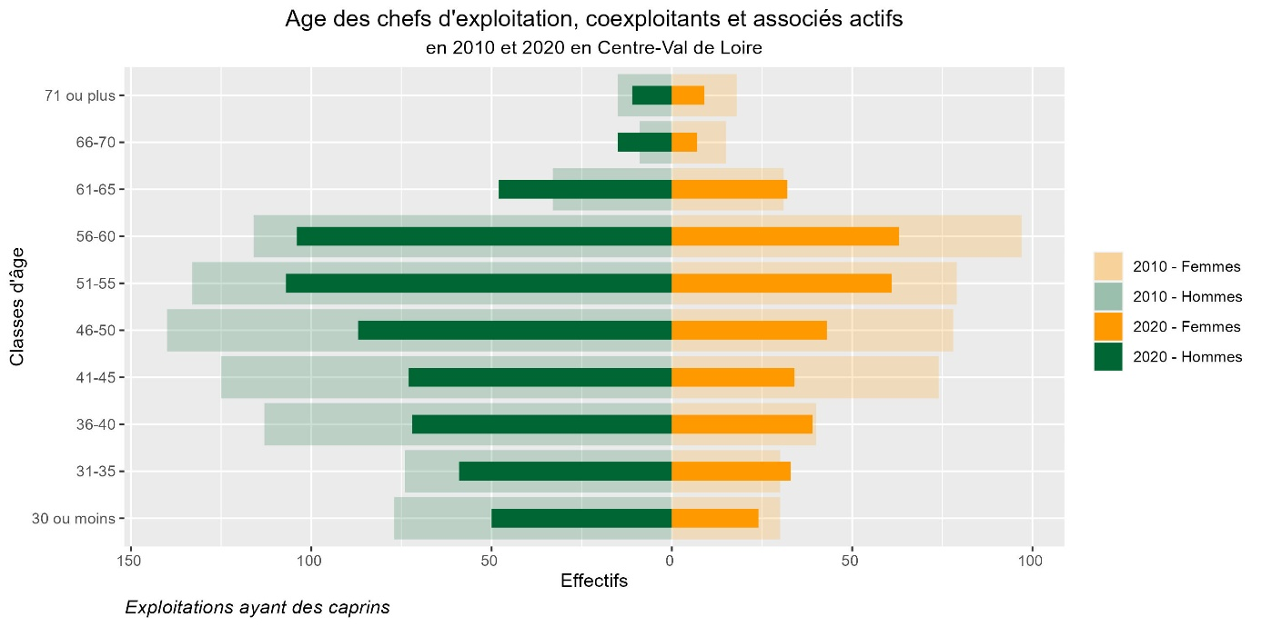
Agreste-Recensements agricoles 2010 et 2020

